상품제안서
고급 흑목지우개연필5본입세트(검정) | 상품코드: S02541

 |  |  |  |  |  |  | 02-713-8555 | www.synergygift.co.kr
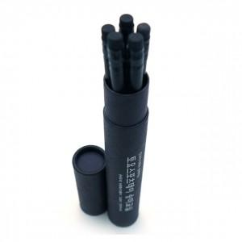

【상세/제작정보】 | 연필 5개 1도 인쇄포함&nbsp;

【인쇄/포장옵션】 | 실크 / 원통케이스

【공급단가】 | 수량 | 200~ | 1,000~ | 3,000~ | 5,000~ | 10,000~
*VAT별도 | 단가 | 1,030원 | 990원 | 960원 | 920원 | 880원

【상품 URL】 | https://www.synergygift.co.kr:443/src/goods_detail.php?gdno=193

